Sheet1
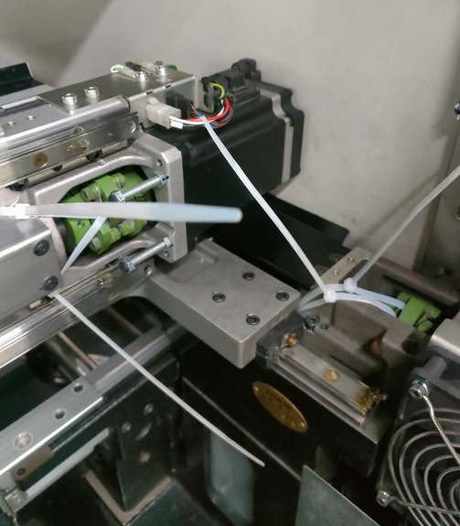
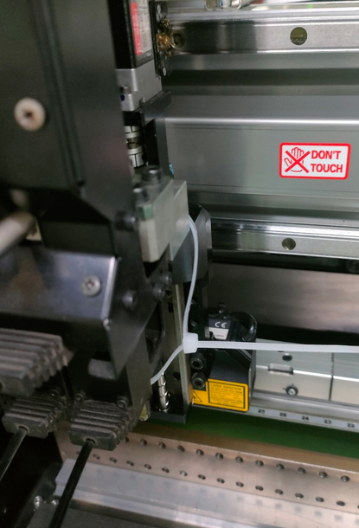
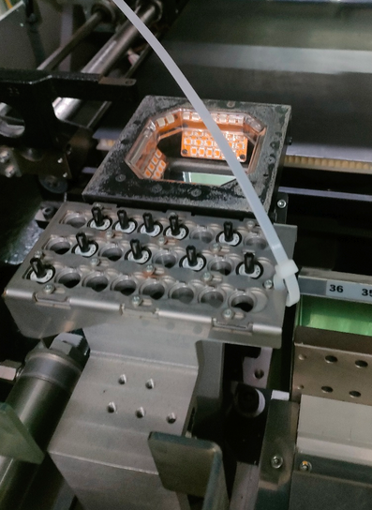

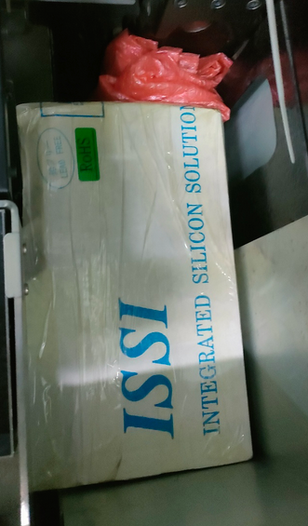

安装注意剪开扎带
 | 配件清单:
 | P052 | 11PCS
 | P053 | 10PCS
 | P005 | 2PCS
维修用的送料器压料盖放在M10前(里面)
 | 顶针 | 18PCS
 | F1-82 | 10PCS
 | PS-TIS | 2PCS
 | 飞达车 | 2PCS | M10/20设备拆件
 | CTF IC柜子 | 1PCS | M10/20设备拆件
 | 显示器/鼠标键盘/支架 | 3PCS | M10/20设备拆件
 | 信号线 | 4PCS | M10/20设备拆件
 | 气管 | 2PCS | M10/20设备拆件

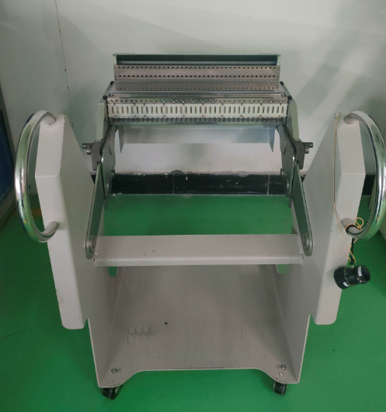

飞达车

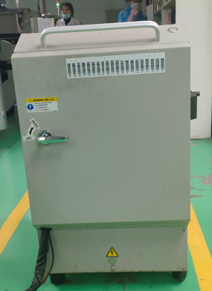

CTF IC柜子

